Resolución Solver 3X3 - FILA
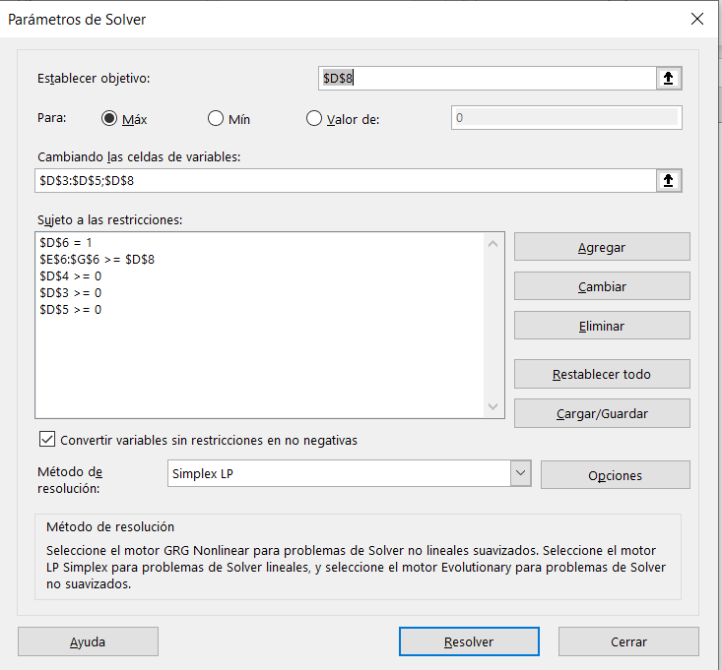
 |  |  | y1 | y2 | y3
 |  | Prob de juego | Pie | Pap | Tij
Piedra | x1 | 0.33333333333 | 0 | -1 | 1
Papel | x2 | 0.33333333333 | 1 | 0 | -1
Tijera | x3 | 0.33333333333 | -1 | 1 | 0
 |  | 1 | 0 | 0 | 0 | Auxiliar

Valor del Juego |  | 0

Resolución Solver 3X3 - COL
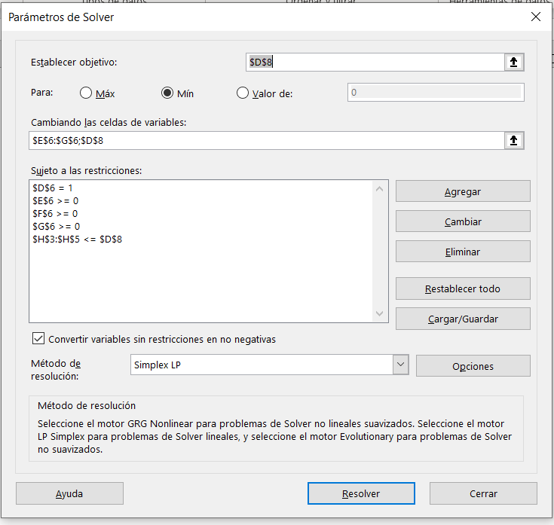
 |  |  | y1 | y2 | y3
 |  |  | Pie | Pap | Tij | Auxiliar
Piedra | x1 |  | 0 | -1 | 1 | 0
Papel | x2 |  | 1 | 0 | -1 | 0
Tijera | x3 |  | -1 | 1 | 0 | 0
 |  | 1 | 0.33333333333 | 0.33333333333 | 0.33333333333 | Probabilidad de Juego

Valor del Juego |  | 0

Resolución Solver 4x4 - FILA

 |  |  | y1 | y2 | y3 | y4
 |  | Probabilidad de Juego
 | x1 | 0.2 | 4 | 9 | 6 | 0
 | x2 | 0.8 | 2 | 3 | 8 | 3
 | x3 | 0 | -5 | -2 | 10 | -3
 | x4 | 0 | 3 | 4 | -2 | -5
 |  | 1 | 2.4 | 4.2 | 7.6 | 2.4 | Auxiliar

Valor del Juego |  | 2.4

Resolución Solver 4x4 - COL
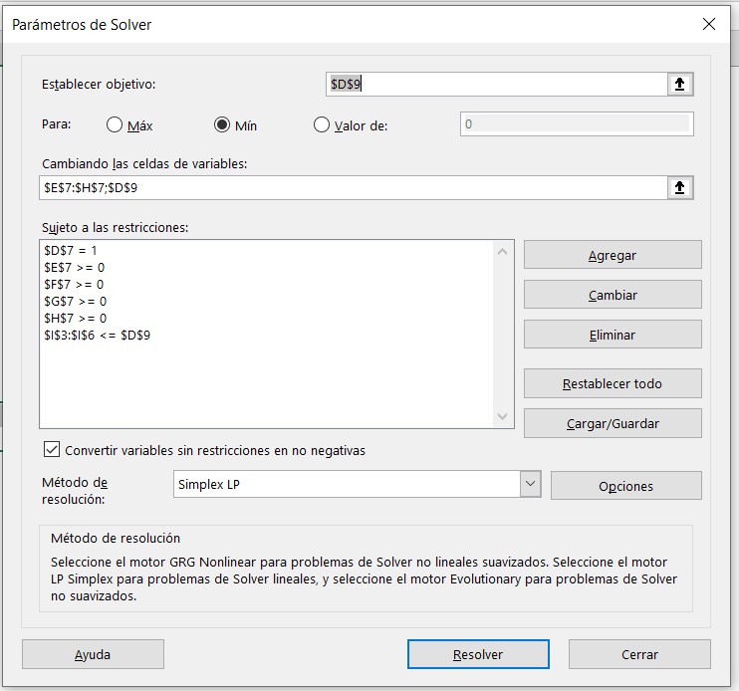
 |  |  | y1 | y2 | y3 | y4
 |  |  |  |  |  |  | Auxiliar
 | x1 |  | 4 | 9 | 6 | 0 | 2.4
 | x2 |  | 2 | 3 | 8 | 3 | 2.4
 | x3 |  | -5 | -2 | 10 | -3 | -4.2
 | x4 |  | 3 | 4 | -2 | -5 | -0.2
 |  | 1 | 0.6 | 0 | 0 | 0.4 | Probabilidad de juego

Vdel j |  | 2.4

